Chi tiết địa chất
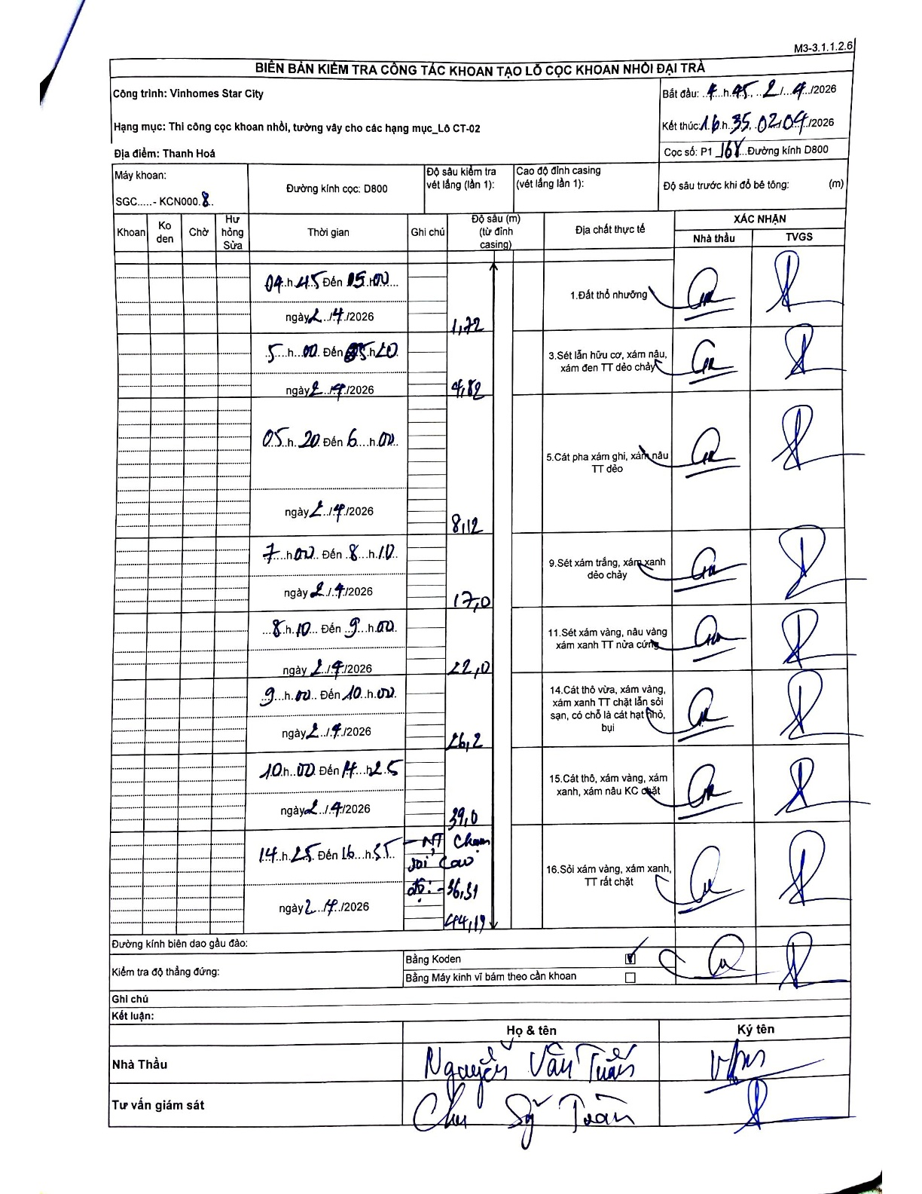
Dự án | Star City Thanh Hóa
Hạng mục | Thi công cọc khoan nhồi, tường vây cho các hạng mục_Lô CT-02
Tên bộ phận | Thi công cọc khoan nhồi
Số hiệu cọc | P1-168
Tên Máy khoan | SGC-KCN0008
Đường kính | D800
Bắt đầu thi công | 04:45 02/04/2026
Kết thúc thi công | 16:35 02/04/2026

Địa chất TT | Đường kính | Mô tả lớp thiết kế | Từ (h) | Đến (h) | Cao độ từ | Cao độ đến | T.Gian (h) | Dài (m) | V (m/h) | Ghi chú
Đất thổ nhưỡng | D800 | Đất thổ nhưỡng | 04:45 02/04/2026 | 05:00 02/04/2026 | 0 | -1.72 | 0.25 | 1.72 | 6.88
2 | D800 | Sét lẫn hữu cơ, xám nâu, xám đen TT dẻo chảy | 05:00 02/04/2026 | 05:20 02/04/2026 | -1.72 | -4.82 | 0.33 | 3.1 | 9.3
3 | D800 | Cát pha xám ghi, xám nâu TT dẻo | 05:20 02/04/2026 | 06:00 02/04/2026 | -4.82 | -8.12 | 0.67 | 3.3 | 4.95
4 | D800 | Sét xám trắng, xám xanh dẻo chảy | 07:00 02/04/2026 | 08:10 02/04/2026 | -8.12 | -17 | 1.17 | 8.88 | 7.61
5 | D800 | Sét xám vàng, nâu vàng xám xanh TT nửa cứng | 08:10 02/04/2026 | 09:00 02/04/2026 | -17 | -22 | 0.83 | 5 | 6
6 | D800 | Cát thô vừa, xám vàng, xám xanh TT chặt lẫn sỏi sạn, có chỗ là cát hạt thô, bụi | 09:00 02/04/2026 | 10:00 02/04/2026 | -22 | -26.2 | 1 | 4.2 | 4.2
7 | D800 | Cát thô, xám vàng, xám xanh, xám nâu KC chặt | 10:00 02/04/2026 | 11:25 02/04/2026 | -26.2 | -39 | 1.42 | 12.8 | 9.04
8 | D800 | Sỏi xám vàng, xám xanh, TT rất chặt | 14:25 02/04/2026 | 16:35 02/04/2026 | -39 | -44.19 | 2.17 | 5.19 | 2.4

ẢNH BIÊN BẢN GỐC

